3030-1
工程款支付证书 |  |  |  |  |  |  |  |  |  |  |  |  |  |  |  | 本次
工程名称 |  | 江苏省省道223建湖段JHA-1标段 |  |  |  |  |  |  |  |  | 档案编号 |  | CD2016-022
合同金额 |  | 44,651,113.55 |  |  |  | 中标日期 | 2016.2.19 |  |  |  | 合作单位 |  | 朱成祥18605155999 |  |  | CD2016-022 | 26 | 3030 | 江苏省省道223建湖段JHA-1标段 | 2016.2.19 | 44651113.55 | 何昌宝 |  | 盐城市 建湖县 | 傅俊逸18552075677 | 朱成祥18605155999 | 中标项目，中标通知书、施工合同和投资原件均在庐江 | √
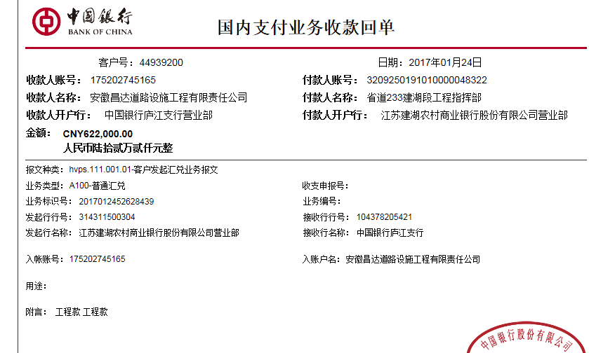
决算金额 |  |  |  |  |  | 竣工日期 |  |  |  |  | ERP编号 |  | 3030
序号 | 工程款到账 |  |  | 开票情况 |  | 成本发票 | 扣管理费 |  | 代扣税金 |  | 其他扣款 |  | 实际支付
 | 日期 | 账户 | 金额 | 日期 | 金额 | 金额 | 比例 | 金额 | 税率 | 金额 | 金额 | 备注 | 户名 | 金额
1 | 2017-01-24 | 中 | 622,000.00 |  |  | 720,187.00 | 1% | 6,220.00 |  | 0.00 | 40,600.00 | 见备注 |  | 375,180.00 |  | 增值税及附加
 |  |  |  |  |  |  |  |  |  |  | 200,000.00 | 税金暂扣
 | 扣除进度管理费1% +2016.3.30签合同何昌宝出差费2000 +2016.5.5项目部印章一枚150 +2016.4.26办理外经证费用500 +2016.5.16快递费50 +2016.12.10开会何昌宝出差费2000聂永青车300许挺车300其他车餐400 +2016.12.19营改增宣贯朱大金出差费1000孙健出差费1000齐亮亮出差费500车2000 +2016.12.24-27迎接检查何昌宝出差费2000*4詹克武2000*4胡文明1000*4车2200 +2017.1.18临时检查何昌宝（张居田代）出差费2000詹克武出差费2000车餐2200超速罚款2000；
 |  |  |  |  |  |  |  |  |  |  |  |  |  |  |  | 2000
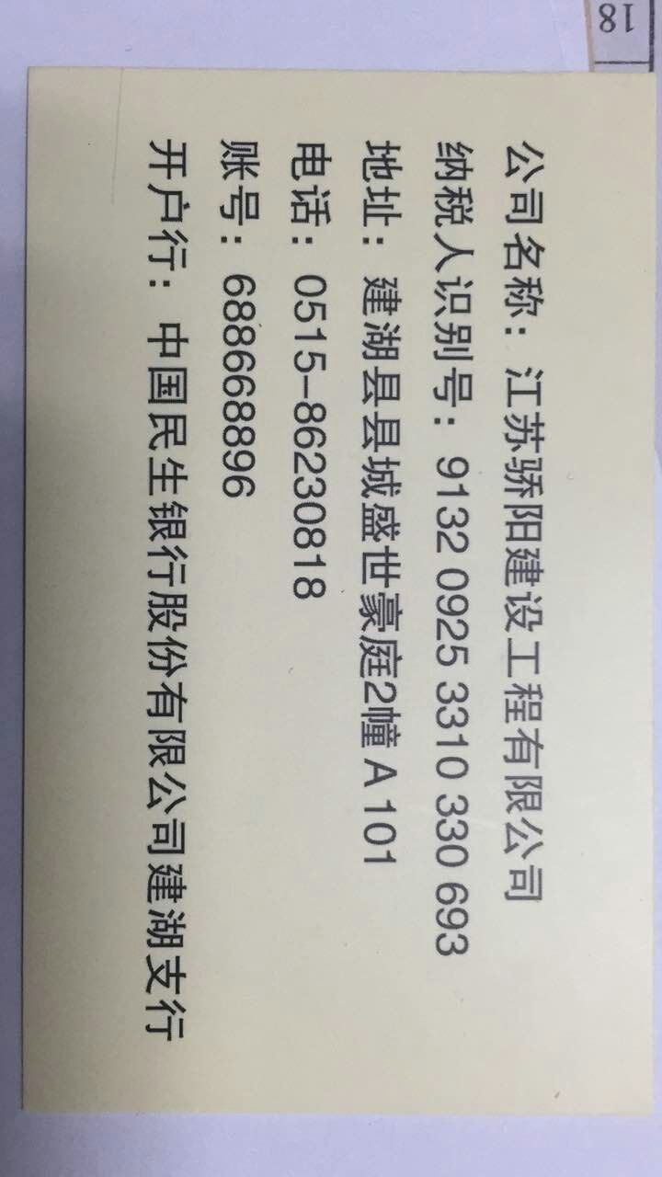
 |  |  |  |  |  |  |  |  |  |  |  |  |  |  |  | 150
 |  |  |  |  |  |  |  |  |  |  |  |  |  |  |  | 500
 |  |  |  |  |  |  |  |  |  |  |  |  |  |  |  | 50
 |  |  |  |  |  |  |  |  |  |  |  |  |  |  | 2000 | 300 | 300 | 400
 |  |  |  |  |  |  |  |  |  |  |  |  |  |  | 1000 | 1000 | 500 | 2000
 |  |  |  |  |  |  |  |  |  |  |  |  |  |  | 20000 | 2200
 |  |  |  |  |  |  |  |  |  |  |  |  |  |  | 2000 | 2000 | 2200 | 2000

 |  |  |  |  |  |  |  |  |  |  |  |  |  |  |  | 1、 | 中标通知书、施工合同原件在合肥；竣工验收报告原件在庐江 |  |  |  |  |  | 2、此次借条已提供 。？

合计 |  | - | 622,000.00 | - | 0.00 | 720,187.00 | - | 6,220.00 | - | 0.00 |  | - |  | 375,180.00 |  | 0.84%
本次支付金额 |  | 小写 | 375,180.00 |  |  |  | 支付账号 |  | 江苏骄阳建设工程有限公司 6886 68896 |  |  |  |  |  |  | 完工证明？
 |  | 大写 | 375180 |  |  |  |  |  | 中国民生银行股份有限公司建湖支行
申请部门 意见 |  | 1、 | 中标项目，中标通知书、施工合同和投资原件均在庐江？？ |  |  |  |  |  | 2、此次借条已提供 。？
项目管理 意见 |  | 何总、朱总已同意支付（附表背面截图）。
财务审核 意见
质安稽查 意见 |  | 是□否□营改增项目，及材料款支付核实：
总经理审批

3030-(2)
工程款支付证书 |  |  |  |  |  |  |  |  |  |  |  |  |  |  | 本次
工程名称 |  | 江苏省省道223建湖段JHA-1标段 |  |  |  |  |  |  |  |  | 档案编号 |  | CD2016-022
合同金额 |  | 44,651,113.55 |  |  |  | 中标日期 | 2016.2.19 |  |  |  | 合作单位 |  | 朱成祥18605155999 |  | CD2016-022 | 26 | 3030 | 江苏省省道223建湖段JHA-1标段 | 2016.2.19 | 44651113.55 | 何昌宝 | 盐城市 建湖县 | 傅俊逸18552075677 | 朱成祥18605155999 | 中标项目，中标通知书、施工合同和投资原件均在庐江 | √
决算金额 |  |  |  |  |  | 竣工日期 |  |  |  |  | ERP编号 |  | 3030
序号 | 工程款到账 |  |  | 开票情况 |  | 成本发票 | 扣管理费 |  | 代扣税金 |  | 其他扣款 |  | 实际支付
 | 日期 | 账户 | 金额 | 日期 | 金额 | 金额 | 比例 | 金额 | 税率 | 金额 | 金额 | 备注 | 户名 | 金额
1 | 2017-01-24 | 中 | 622,000.00 |  |  | 720,187.00 | 1% | 6,220.00 |  | 0.00 | 40,600.00 | 见备注 |  | 375,180.00 | 增值税及附加
 |  |  |  |  |  |  |  |  |  |  | 200,000.00 | 税金暂扣
 | 扣除进度管理费1% +2016.3.30签合同何昌宝出差费2000 +2016.5.5项目部印章一枚150 +2016.4.26办理外经证费用500 +2016.5.16快递费50 +2016.12.10开会何昌宝出差费2000聂永青车300许挺车300其他车餐400 +2016.12.19营改增宣贯朱大金出差费1000孙健出差费1000齐亮亮出差费500车2000 +2016.12.24-27迎接检查何昌宝出差费2000*4詹克武2000*4胡文明1000*4车2200 +2017.1.18临时检查何昌宝（张居田代）出差费2000詹克武出差费2000车餐2200超速罚款2000；
 | 本次
2 | 申请退回上次暂扣的20万 |  |  |  |  |  |  |  |  |  | -200,000.00 |  |  | 200,000.00

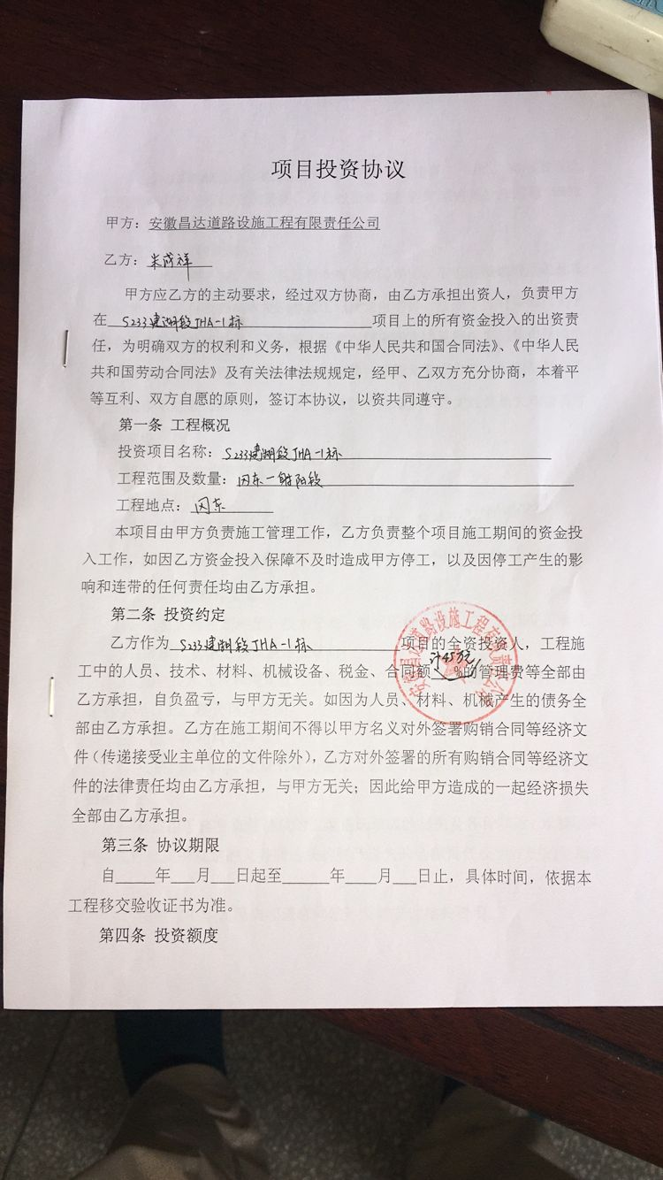
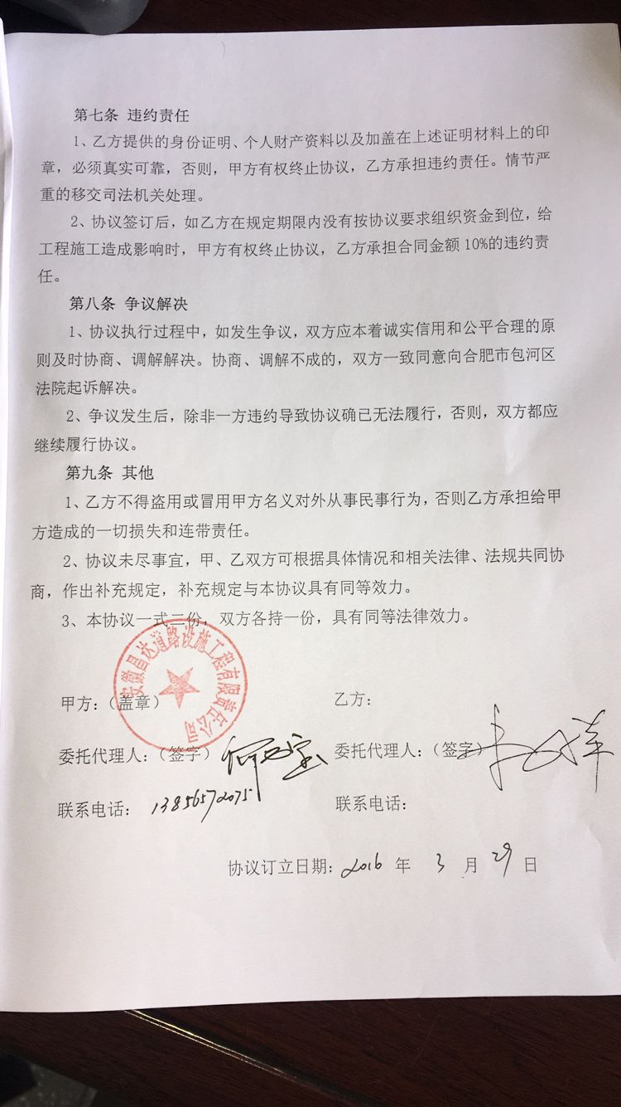
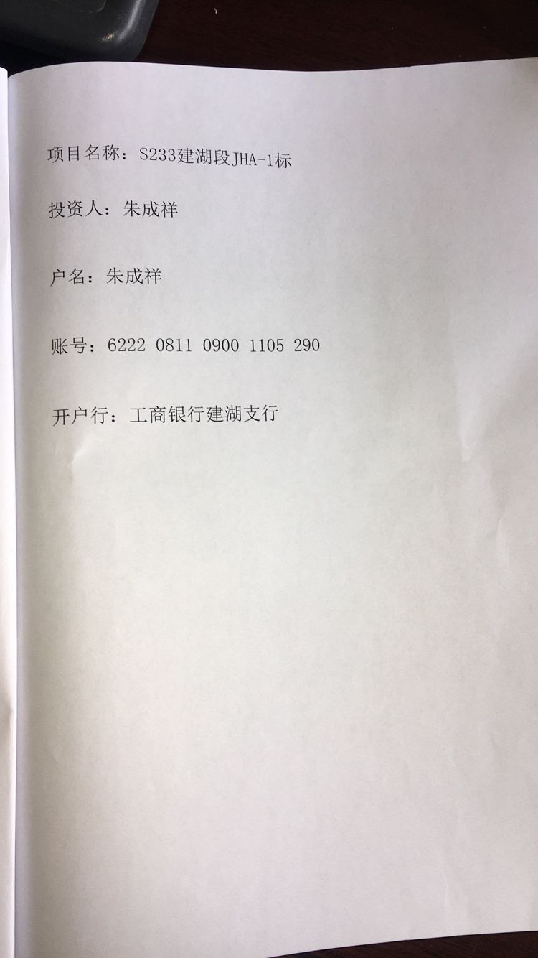

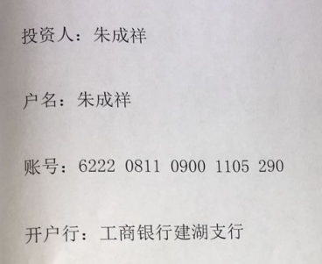

合计 |  | - | 622,000.00 | - | 0.00 | 720,187.00 | - | 6,220.00 | - | 0.00 | 40,600.00 | - |  | 575,180.00 | 完工证明？
本次支付金额 |  | 小写 | 200,000.00 |  |  |  | 支付账号 （按协议） |  | 朱成祥 工商银行建湖支行
 |  | 大写 | 200000 |  |  |  |  |  | 6222 0811 0900 1105 290
申请部门 意见 |  | 1、 | 中标项目，中标通知书、施工合同和投资原件均在庐江； |  |  |  |  |  | 2、此次无借条 。
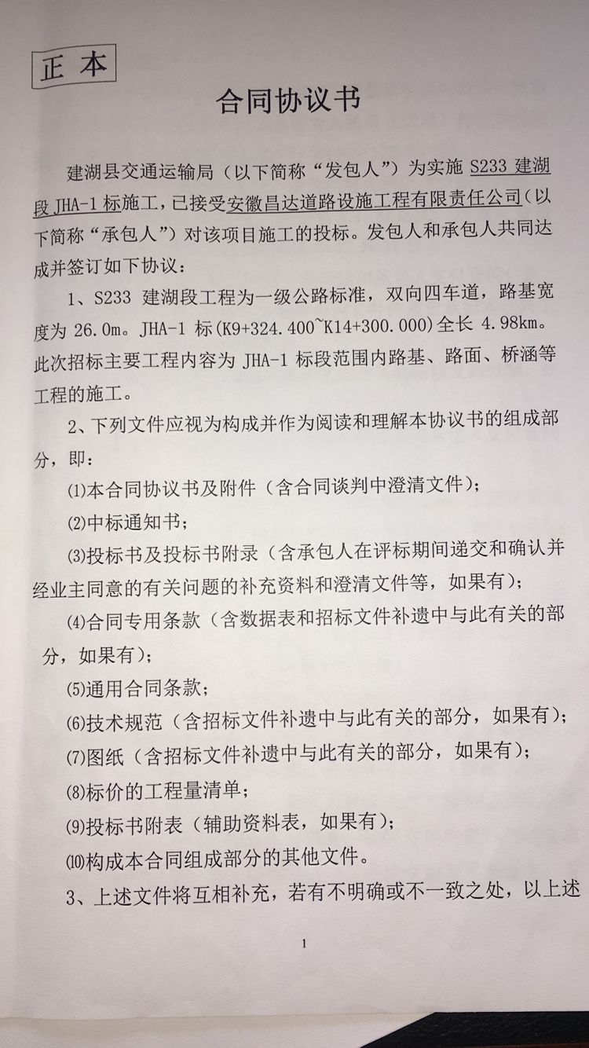
项目管理 意见 |  | 何总、朱总已同意支付（附表背面截图）。
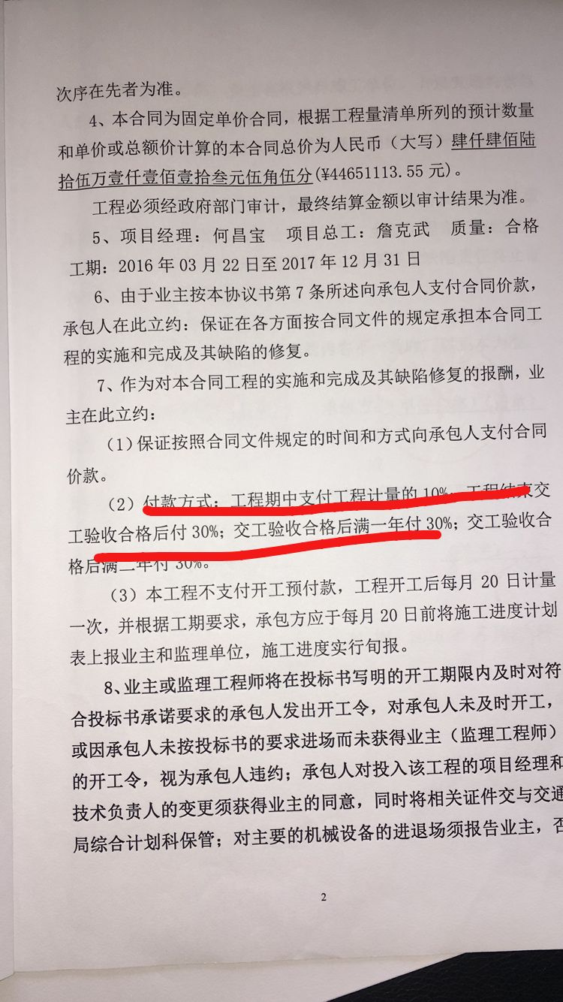
财务审核 意见
质安稽查 意见 |  | 是□否□营改增项目，及材料款支付核实：
总经理审批 |  |  |  |  |  |  |  | 董事长审批

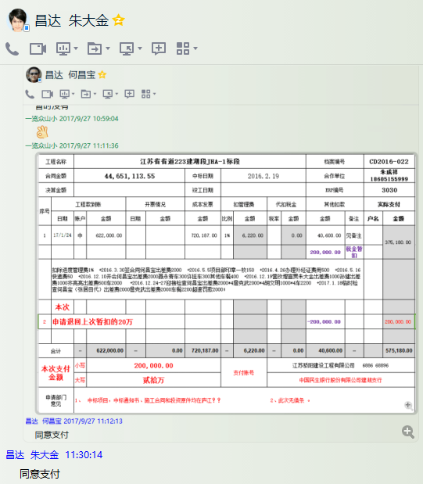

3030-(3)
工程款支付证书 |  |  |  |  |  |  |  |  |  |  |  |  |  |  | 本次
工程名称 |  | 江苏省省道223建湖段JHA-1标段 |  |  |  |  |  |  |  |  | 档案编号 |  | CD2016-022
合同金额 |  | 44,651,113.55 |  |  |  | 中标日期 | 2016.2.19 |  |  |  | 合作单位 |  | 朱成祥18605155999 |  | CD2016-022 | 26 | 3030 | 江苏省省道223建湖段JHA-1标段 | 2016.2.19 | 44651113.55 | 何昌宝 | 盐城市 建湖县 | 傅俊逸18552075677 | 朱成祥18605155999 | 中标项目，中标通知书、施工合同和投资原件均在庐江 | √
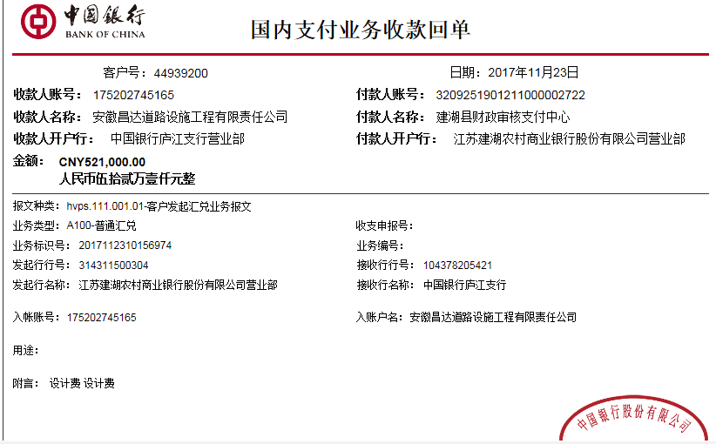
决算金额 |  |  |  |  |  | 竣工日期 |  |  |  |  | ERP编号 |  | 3030
序号 | 工程款到账 |  |  | 开票情况 |  | 成本发票 | 扣管理费 |  | 代扣税金 |  | 其他扣款 |  | 实际支付
 | 日期 | 账户 | 金额 | 日期 | 金额 | 金额 | 比例 | 金额 | 税率 | 金额 | 金额 | 备注 | 户名 | 金额
1 | 2017-01-24 | 中 | 622,000.00 | 2016-04-19 | 31,255,779.48 | 720,187.00 | 1% | 6,220.00 |  | 0.00 | 40,600.00 | 见备注 |  | 375,180.00 | 增值税及附加
 |  |  |  |  |  |  |  |  |  |  | 200,000.00 | 税金暂扣
 | 扣除进度管理费1% +2016.3.30签合同何昌宝出差费2000 +2016.5.5项目部印章一枚150 +2016.4.26办理外经证费用500 +2016.5.16快递费50 +2016.12.10开会何昌宝出差费2000聂永青车300许挺车300其他车餐400 +2016.12.19营改增宣贯朱大金出差费1000孙健出差费1000齐亮亮出差费500车2000 +2016.12.24-27迎接检查何昌宝出差费2000*4詹克武2000*4胡文明1000*4车2200 +2017.1.18临时检查何昌宝（张居田代）出差费2000詹克武出差费2000车餐2200超速罚款2000； |  |  |  |  |  |  |  |  |  |  |  |  |  | 480
 |  |  |  |  |  |  |  |  |  |  |  |  |  |  | 600
2 | 申请退回上次暂扣的20万 |  |  |  |  |  |  |  |  |  | -200,000.00 | 退 |  | 200,000.00 | 650
 | 本次
3 | 2017-11-23 | 中 | 521,000.00 |  |  | 11,981,192.21 | 1% | 5,210.00 |  | 0.00 | 1,730.00 |  |  | 514,060.00
 | 扣除进度管理费1% ； 2017.3.12-14检查詹克武胡文明盐城宿餐480 ；皖ACD748车庐江至合肥300张居田车合肥至庐江300 +2017.8.23检查后回程詹克武胡文明车费650

合计 |  | - | 1,143,000.00 | - | 31,255,779.48 | 12,701,379.21 | - | 11,430.00 | - | 0.00 | 42,330.00 | - |  | 1,089,240.00 | 完工证明？
本次支付金额 |  | 小写 | 514,060.00 |  |  |  | 支付账号 （按协议） |  | 朱成祥 工商银行建湖支行
 |  | 大写 | 514060 |  |  |  |  |  | 6222 0811 0900 1105 290
申请部门 意见 |  | 1、 | 中标项目，中标通知书、施工合同和投资原件均在庐江； |  |  |  |  |  | 2、此次无借条 。
项目管理 意见 |  | 何总、朱总已同意支付（附表背面截图）。
财务审核 意见
质安稽查 意见 |  | 是□否□营改增项目，及材料款支付核实：
总经理审批 |  |  |  |  |  |  |  | 董事长审批

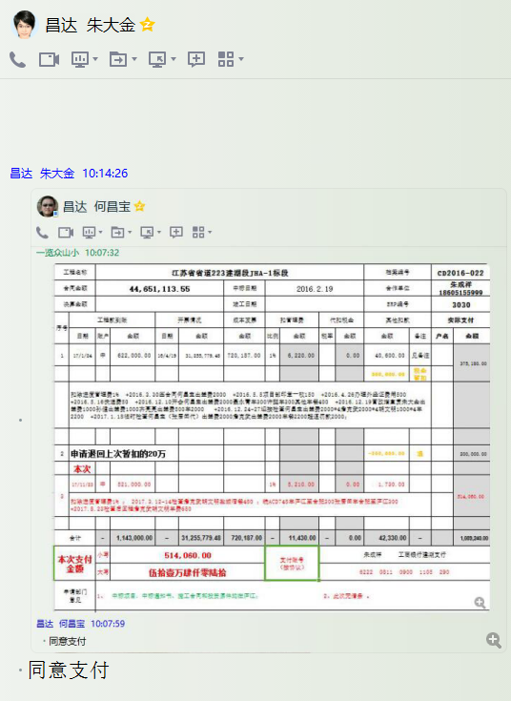

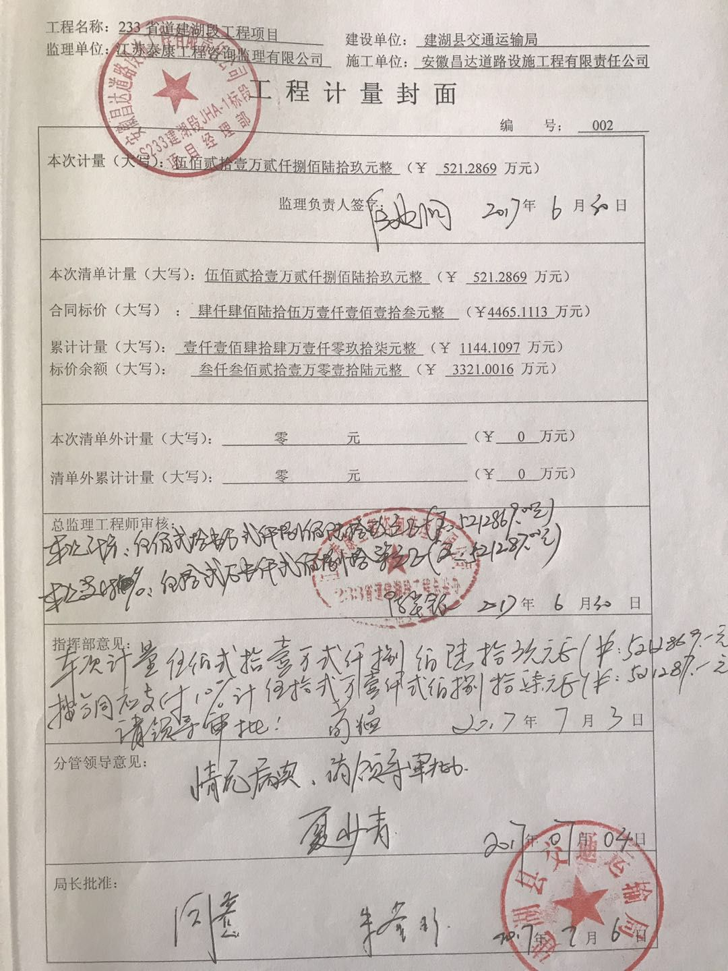

 |  |  |  |  |  |  |  |  |  |  |  |  |  |  | 480
 |  |  |  |  |  |  |  |  |  |  |  |  |  |  | 300
 |  |  |  |  |  |  |  |  |  |  |  |  |  |  | 300
 |  |  |  |  |  |  |  |  |  |  |  |  |  |  | 650

3030-(4)
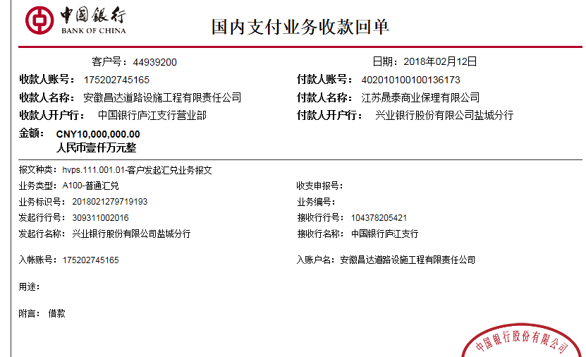
工程款支付证书 |  |  |  |  |  |  |  |  |  |  |  |  |  |  | 本次
工程名称 |  | 江苏省省道223建湖段JHA-1标段 |  |  |  |  |  |  |  |  | 档案编号 |  | CD2016-022
合同金额 |  | 44,651,113.55 |  |  |  | 中标日期 | 2016.2.19 |  |  |  | 合作单位 |  | 朱成祥18605155999 |  | CD2016-022 | 26 | 3030 | 江苏省省道223建湖段JHA-1标段 | 2016.2.19 | 44651113.55 | 何昌宝 | 盐城市 建湖县 | 傅俊逸18552075677 | 朱成祥18605155999 | 中标项目，中标通知书、施工合同和投资原件均在庐江 | √
决算金额 |  |  |  |  |  | 竣工日期 |  |  |  |  | ERP编号 |  | 3030
序号 | 工程款到账 |  |  | 开票情况 |  | 成本发票 | 扣管理费 |  | 代扣税金 |  | 其他扣款 |  | 实际支付
 | 日期 | 账户 | 金额 | 日期 | 金额 | 金额 | 比例 | 金额 | 税率 | 金额 | 金额 | 备注 | 户名 | 金额
1 | 2017-01-24 | 中 | 622,000.00 | 2016-04-19 | 31,255,779.48 | 720,187.00 | 1% | 6,220.00 |  | 0.00 | 40,600.00 | 见备注 |  | 375,180.00 | 增值税及附加
 |  |  |  |  |  |  |  |  |  |  | 200,000.00 | 税金暂扣
 | 扣除进度管理费1% +2016.3.30签合同何昌宝出差费2000 +2016.5.5项目部印章一枚150 +2016.4.26办理外经证费用500 +2016.5.16快递费50 +2016.12.10开会何昌宝出差费2000聂永青车300许挺车300其他车餐400 +2016.12.19营改增宣贯朱大金出差费1000孙健出差费1000齐亮亮出差费500车2000 +2016.12.24-27迎接检查何昌宝出差费2000*4詹克武2000*4胡文明1000*4车2200 +2017.1.18临时检查何昌宝（张居田代）出差费2000詹克武出差费2000车餐2200超速罚款2000； |  |  |  |  |  |  |  |  |  |  |  |  |  | 480
 |  |  |  |  |  |  |  |  |  |  |  |  |  |  | 600
2 | 申请退回上次暂扣的20万 |  |  |  |  |  |  |  |  |  | -200,000.00 | 退 |  | 200,000.00 | 650

3 | 2017-11-23 | 中 | 521,000.00 |  |  | 11,981,192.21 | 1% | 5,210.00 |  | 0.00 | 1,730.00 |  |  | 514,060.00
 | 扣除进度管理费1% ； 2017.3.12-14检查詹克武胡文明盐城宿餐480 ；皖ACD748车庐江至合肥300张居田车合肥至庐江300 +2017.8.23检查后回程詹克武胡文明车费650

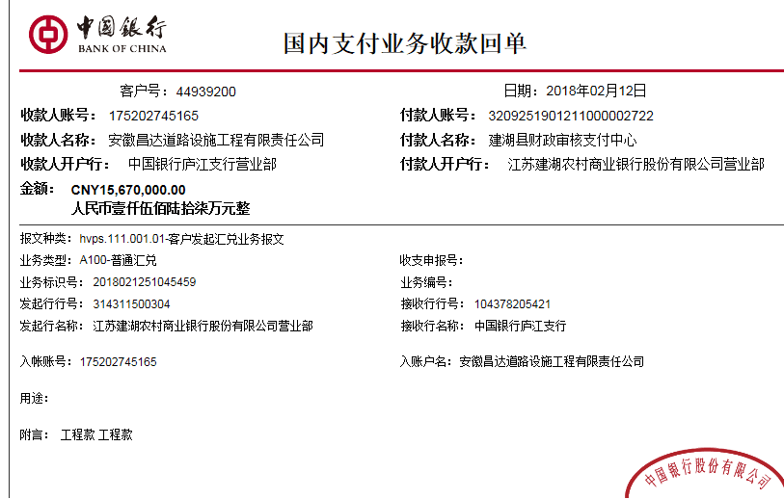
 | 本次
4 | 2018-02-12 | 中 | 10,000,000.00 |  |  |  | 1% | 100,000.00 |  | 0.00 |  |  | 朱成祥 | 25,413,300.00
 | 2018-02-13 | 中 | 15,670,000.00 |  |  |  | 1% | 156,700.00

合计 |  | - | 26,813,000.00 | - | 31,255,779.48 | 12,701,379.21 | - | 268,130.00 | - | 0.00 | 42,330.00 | - |  | 26,502,540.00 | 完工证明？
本次支付金额 |  | 小写 | 25,413,300.00 |  |  |  | 支付账号 （按协议） |  | 朱成祥 工商银行建湖支行
 |  | 大写 | 25413300 |  |  |  |  |  | 6222 0811 0900 1105 290
申请部门 意见 |  | 1、 | 中标项目，中标通知书、施工合同和投资原件均在庐江；
项目管理 意见 |  | 何总、朱总已同意支付（附表背面截图）。
财务审核 意见
质安稽查 意见 |  | 是□否□营改增项目，及材料款支付核实：
总经理审批 |  |  |  |  |  |  |  | 董事长审批

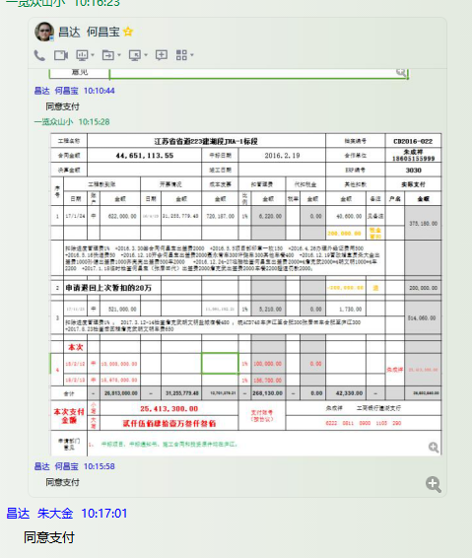

 |  |  |  |  |  |  |  |  |  |  |  |  |  |  | 480
 |  |  |  |  |  |  |  |  |  |  |  |  |  |  | 300
 |  |  |  |  |  |  |  |  |  |  |  |  |  |  | 300
 |  |  |  |  |  |  |  |  |  |  |  |  |  |  | 650

3030-(5)
工程款支付证书 |  |  |  |  |  |  |  |  |  |  |  |  |  |  | 本次
工程名称 |  | 江苏省省道223建湖段JHA-1标段 |  |  |  |  |  |  |  |  | 档案编号 |  | CD2016-022
合同金额 |  | 44,651,113.55 |  |  |  | 中标日期 | 2016.2.19 |  |  |  | 合作单位 |  | 朱成祥18605155999 |  | CD2016-022 | 26 | 3030 | 江苏省省道223建湖段JHA-1标段 | 2016.2.19 | 44651113.55 | 何昌宝 | 盐城市 建湖县 | 傅俊逸18552075677 | 朱成祥18605155999 | 中标项目，中标通知书、施工合同和投资原件均在庐江 | √
决算金额 |  |  |  |  |  | 竣工日期 |  |  |  |  | ERP编号 |  | 3030
序号 | 工程款到账 |  |  | 开票情况 |  | 成本发票 | 扣管理费 |  | 代扣税金 |  | 其他扣款 |  | 实际支付
 | 日期 | 账户 | 金额 | 日期 | 金额 | 金额 | 比例 | 金额 | 税率 | 金额 | 金额 | 备注 | 户名 | 金额
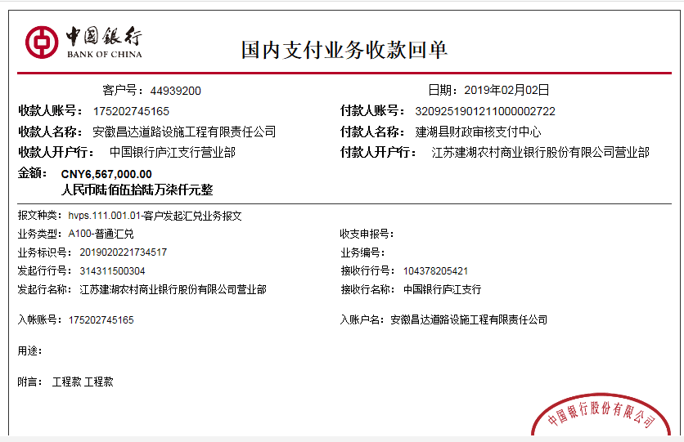
1 | 2017-01-24 | 中 | 622,000.00 | 2016-04-19 | 31,255,779.48 | 720,187.00 | 1% | 6,220.00 |  | 0.00 | 40,600.00 | 见备注 |  | 375,180.00
 |  |  |  |  |  |  |  |  |  |  | 200,000.00 | 税金暂扣
 | 扣除进度管理费1% +2016.3.30签合同何昌宝出差费2000 +2016.5.5项目部印章一枚150 +2016.4.26办理外经证费用500 +2016.5.16快递费50 +2016.12.10开会何昌宝出差费2000聂永青车300许挺车300其他车餐400 +2016.12.19营改增宣贯朱大金出差费1000孙健出差费1000齐亮亮出差费500车2000 +2016.12.24-27迎接检查何昌宝出差费2000*4詹克武2000*4胡文明1000*4车2200 +2017.1.18临时检查何昌宝（张居田代）出差费2000詹克武出差费2000车餐2200超速罚款2000；

2 | 申请退回上次暂扣的20万 |  |  |  |  |  |  |  |  |  | -200,000.00 | 退 |  | 200,000.00

3 | 2017-11-23 | 中 | 521,000.00 |  |  | 11,981,192.21 | 1% | 5,210.00 |  | 0.00 | 1,730.00 |  |  | 514,060.00
 | 扣除进度管理费1% ； 2017.3.12-14检查詹克武胡文明盐城宿餐480 ；皖ACD748车庐江至合肥300张居田车合肥至庐江300 +2017.8.23检查后回程詹克武胡文明车费650

4 | 2018-02-12 | 中 | 10,000,000.00 |  |  |  | 1% | 100,000.00 |  | 0.00 |  |  | 朱成祥 | 25,413,300.00
 | 2018-02-13 | 中 | 15,670,000.00 |  |  |  | 1% | 156,700.00
 | 本次
5 | 2019-02-02 | 中 | 6,567,000.00 |  |  |  | 1% | 65,670.00 |  | 0.00 | 65,670.00 | 1%预留损失准备金 |  | 6,435,660.00

合计 |  | - | 33,380,000.00 | - | 31,255,779.48 | 12,701,379.21 | - | 333,800.00 | - | 0.00 | 108,000.00 | - |  | 32,938,200.00 | 完工证明？
本次支付金额 |  | 小写 | 6,435,660.00 |  |  |  | 支付账号 （按协议） |  | 详见报销单
 |  | 大写 | 6435660
申请部门 意见 |  | 中标项目，中标通知书、施工合同和投资原件均在庐江；
项目管理 意见 |  | 何总、朱总已同意支付（附表背面截图）。
财务审核 意见
质安稽查 意见
总经理审批 |  |  |  |  |  |  |  | 董事长审批

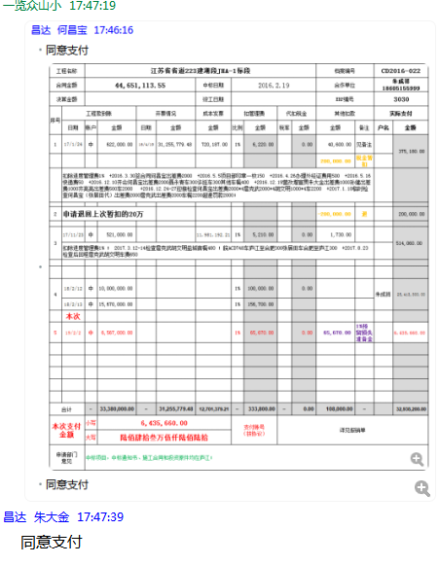

 |  |  |  |  |  |  |  |  |  |  |  |  |  |  | 480
 |  |  |  |  |  |  |  |  |  |  |  |  |  |  | 300
 |  |  |  |  |  |  |  |  |  |  |  |  |  |  | 300
 |  |  |  |  |  |  |  |  |  |  |  |  |  |  | 650

3030-(6)
工程款支付证书 |  |  |  |  |  |  |  |  |  |  |  |  |  |  |  | 本次
工程名称 |  | 江苏省省道233建湖段JHA-1标段 |  |  |  |  |  |  |  |  | 档案编号 |  | CD2016-022
合同金额 |  | 44,651,113.55 |  |  |  | 中标日期 | 2016.2.19 |  |  |  | 合作单位 |  | 朱成祥18605155999 |  |  | CD2016-022 | 26 | 3030 | 江苏省省道223建湖段JHA-1标段 | 2016.2.19 | 44651113.55 | 何昌宝 | 盐城市 建湖县 | 傅俊逸18552075677 | 朱成祥18605155999 | 中标项目，中标通知书、施工合同和投资原件均在庐江 | √
决算金额 |  |  |  |  |  | 竣工日期 |  |  |  |  | ERP编号 |  | 3030
序号 | 工程款到账 |  |  | 开票情况 |  | 成本发票 | 扣管理费 |  | 代扣税金 |  | 其他扣款 |  | 实际支付
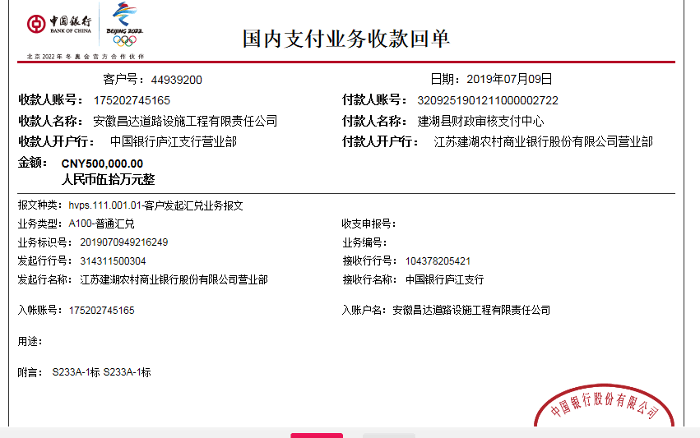
 | 日期 | 账户 | 金额 | 日期 | 金额 | 金额 | 比例 | 金额 | 税率 | 金额 | 金额 | 备注 | 户名 | 金额
1 | 2017-01-24 | 中 | 622,000.00 | 2016-04-19 | 31,255,779.48 | 720,187.00 | 1% | 6,220.00 |  | 0.00 | 40,600.00 | 见备注 |  | 375,180.00
 |  |  |  |  |  |  |  |  |  |  | 200,000.00 | 税金 暂扣
 | 扣除进度管理费1% +2016.3.30签合同何昌宝出差费2000 +2016.5.5项目部印章一枚150 +2016.4.26办理外经证费用500 +2016.5.16快递费50 +2016.12.10开会何昌宝出差费2000聂永青车300许挺车300其他车餐400 +2016.12.19营改增宣贯朱大金出差费1000孙健出差费1000齐亮亮出差费500车2000 +2016.12.24-27迎接检查何昌宝出差费2000*4詹克武2000*4胡文明1000*4车2200 +2017.1.18临时检查何昌宝（张居田代）出差费2000詹克武出差费2000车餐2200超速罚款2000；

2 | 申请退回上次暂扣的20万 |  |  |  |  |  |  |  |  |  | -200,000.00 | 退 |  | 200,000.00

3 | 2017-11-23 | 中 | 521,000.00 |  |  | 11,981,192.21 | 1% | 5,210.00 |  | 0.00 | 1,730.00 |  |  | 514,060.00 | 514060
 | 扣除进度管理费1% ； 2017.3.12-14检查詹克武胡文明盐城宿餐480 ；皖ACD748车庐江至合肥300张居田车合肥至庐江300 +2017.8.23检查后回程詹克武胡文明车费650

4 | 2018-02-12 | 中 | 10,000,000.00 | 贷款，2019.2已还300万 |  |  | 1% | 100,000.00 |  | 0.00 |  |  | 朱成祥 | 25,413,300.00
 | 2018-02-13 | 中 | 15,670,000.00 |  |  |  | 1% | 156,700.00

5 | 2019-02-02 | 中 | 6,567,000.00 |  |  |  | 1% | 65,670.00 |  | 0.00 | 65,670.00 | 1%预留损失准备金 |  | 6,435,660.00
 | 本次
6 | 2019-07-09 | 中 | 500,000.00 | 还贷款 |  |  | 进度款的1%的管理费5000元 及1%预留损失准备金5000元 下次扣 |  |  |  |  |  |  | 500,000.00

 |  |  |  |  |  |  | 退第4次的贷款管理费
 |  | 其中：贷款，2019.2已还300万 |  |  |  |  |  |  |  |  |  |  |  |  |  | 10,771,113.55
合计 |  | - | 33,880,000.00 | - | 31,255,779.48 | 12,701,379.21 | - | 333,800.00 | - | 0.00 | 108,000.00 | - |  | 33,438,200.00 |  | 0.76
本次支付金额 |  | 小写 | 500,000.00 |  |  |  | 支付账号 （按协议） |  | 详见报销单
 |  | 大写 | 500000
申请部门 意见 |  | 此项目中标书、施工合同、预验收报告及投资协议原件在庐江。截止日前此项目暂未进行竣工验收（业主等其他标段完工后一起组织验收），暂未进行审计。领用的项目部方章及私刻印章于2019.4.2已销毁。
项目管理 意见 |  | 何总、朱总已同意支付（附表背面截图）。
财务审核 意见
质安稽查 意见
总经理审批 |  |  |  |  |  |  |  | 董事长审批

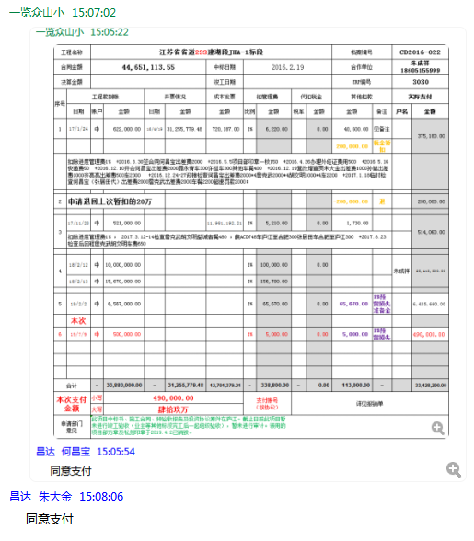

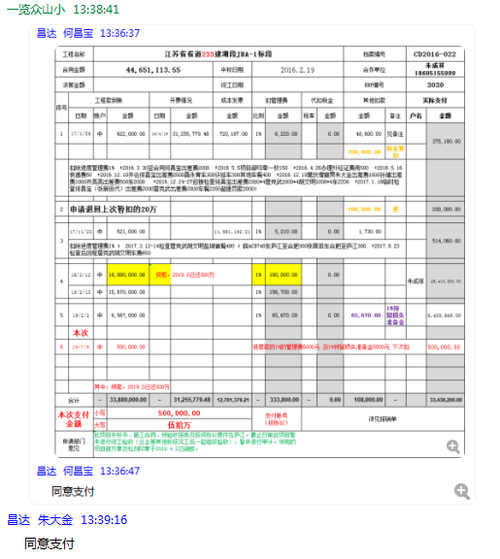

 |  |  |  |  |  |  |  |  |  |  |  |  |  |  |  | 480
 |  |  |  |  |  |  |  |  |  |  |  |  |  |  |  | 300
 |  |  |  |  |  |  |  |  |  |  |  |  |  |  |  | 300
 |  |  |  |  |  |  |  |  |  |  |  |  |  |  |  | 650

3030-(7)
工程款支付证书 |  |  |  |  |  |  |  |  |  |  |  |  |  |  |  | 本次
工程名称 |  | 江苏省省道233建湖段JHA-1标段 |  |  |  |  |  |  |  |  | 档案编号 |  | CD2016-022
合同金额 |  | 44,651,113.55 |  |  |  | 中标日期 | 2016.2.19 |  |  |  | 合作单位 |  | 朱成祥18605155999 |  |  | CD2016-022 | 26 | 3030 | 江苏省省道223建湖段JHA-1标段 | 2016.2.19 | 44651113.55 | 何昌宝 | 盐城市 建湖县 | 傅俊逸18552075677 | 朱成祥18605155999 | 中标项目，中标通知书、施工合同和投资原件均在庐江 | √
决算金额 |  |  |  |  |  | 竣工日期 |  |  |  |  | ERP编号 |  | 3030
序号 | 工程款到账 |  |  | 开票情况 |  | 成本发票 | 扣管理费 |  | 代扣税金 |  | 其他扣款 |  | 实际支付
 | 日期 | 账户 | 金额 | 日期 | 金额 | 金额 | 比例 | 金额 | 税率 | 金额 | 金额 | 备注 | 户名 | 金额
1 | 2017-01-24 | 中 | 622,000.00 | 2016-04-19 | 31,255,779.48 | 720,187.00 | 1% | 6,220.00 |  | 0.00 | 40,600.00 | 见备注 |  | 375,180.00
 |  |  |  |  |  |  |  |  |  |  | 200,000.00 | 税金 暂扣
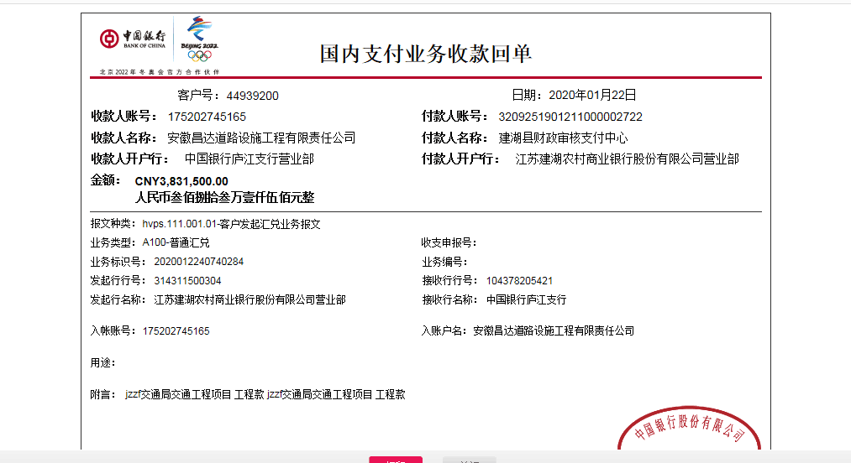
 | 扣除进度管理费1% +2016.3.30签合同何昌宝出差费2000 +2016.5.5项目部印章一枚150 +2016.4.26办理外经证费用500 +2016.5.16快递费50 +2016.12.10开会何昌宝出差费2000聂永青车300许挺车300其他车餐400 +2016.12.19营改增宣贯朱大金出差费1000孙健出差费1000齐亮亮出差费500车2000 +2016.12.24-27迎接检查何昌宝出差费2000*4詹克武2000*4胡文明1000*4车2200 +2017.1.18临时检查何昌宝（张居田代）出差费2000詹克武出差费2000车餐2200超速罚款2000；

2 | 申请退回上次暂扣的20万 |  |  |  |  |  |  |  |  |  | -200,000.00 | 退 |  | 200,000.00

3 | 2017-11-23 | 中 | 521,000.00 |  |  | 11,981,192.21 | 1% | 5,210.00 |  | 0.00 | 1,730.00 |  |  | 514,060.00 | 514060 | 446511.1355
 | 扣除进度管理费1% ； 2017.3.12-14检查詹克武胡文明盐城宿餐480 ；皖ACD748车庐江至合肥300张居田车合肥至庐江300 +2017.8.23检查后回程詹克武胡文明车费650 |  |  |  |  |  |  |  |  |  |  |  |  |  |  | 446511

4 | 2018-02-12 | 中 | 10,000,000.00 | 保理公司贷款，2019.2已还300万 |  |  | 1% | 100,000.00 | 已退 | 0.00 |  |  | 朱成祥 | 25,413,300.00
 | 2018-02-13 | 中 | 15,670,000.00 |  |  |  | 1% | 156,700.00

5 | 2019-02-02 | 中 | 6,567,000.00 |  |  |  | 1% | 65,670.00 |  | 0.00 | 65,670.00 | 1%预留损失准备金 |  | 6,435,660.00

6 | 2019-07-09 | 中 | 500,000.00 |  |  |  | 进度款的1%的管理费5000元 及1%预留损失准备金5000元 下次扣 |  |  |  |  |  |  | 500,000.00 | 76159

7 | 2019-10-10 | 中 | 593,151.61 |  |  |  | 1% | 5,932.00 |  | 0.00 | 5,932.00 | 1%预留损失准备金 |  | 1,027,793.14
 |  |  | 409,231.94 |  |  |  | 1% | 4,093.00 |  |  | 4,093.00
 |  |  | 46,387.59 |  |  |  | 1% | 464.00 |  |  | 464.00 |  |  |  |  | 退第4次的贷款管理费
 | 本次 |  |  |  |  |  | 补扣第6次的进度款的1%的管理费5000元 及1%预留损失准备金5000元 下次扣
8 | 2020-01-22 | 中 | 3,831,500.00 |  |  |  | 1% | 38,315.00 | 财务手续费 | 300.00 | 38,315.00 | 1%预留损失准备金 | 20.1.23已付保理费 | 3,500,000.00
 |  |  |  |  |  |  |  |  |  |  |  |  | 保理费 | 254,570.00
合计 |  | - | 38,760,271.14 | - | 31,255,779.48 | 12,701,379.21 | - | 382,604.00 | - | 300.00 | 156,804.00 | - |  | 38,220,563.14 |  | 0.87
本次支付金额 |  | 小写 | 254,570.00 |  |  |  | 支付账号 |  | 详见委托支付函 |  |  |  |  |  |  | 7504491.66
 |  | 大写 | 254570
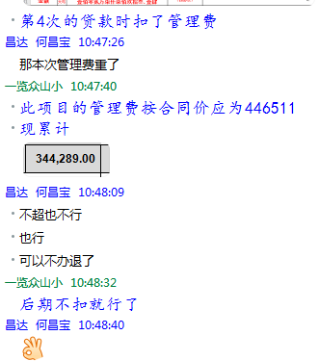
申请部门 意见 |  | 此项目中标书、施工合同、预验收报告及投资协议原件在庐江。截止日前此项目暂未进行竣工验收（业主等其他标段完工后一起组织验收），暂未进行审计。领用的项目部方章及私刻印章于2019.4.2已销毁。

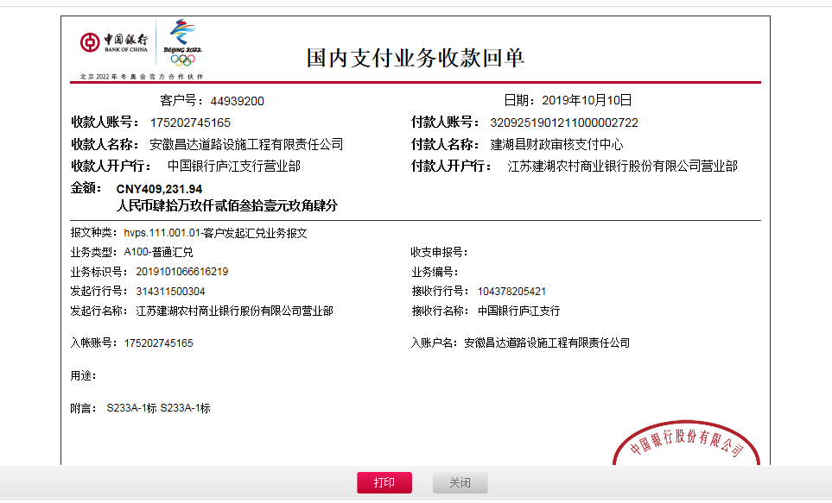

 |  |  |  |  |  |  |  |  |  |  | 还贷款（万） |  |  | 1000
 |  |  |  |  |  |  |  |  |  | 2019.2 | 300 | 自转
 |  |  |  |  |  |  |  |  |  | 2019.5 | 103.6 | 自转
 |  |  |  |  |  |  |  |  |  | 2019.7 | 50.00 | 工程款
 |  |  |  |  |  |  |  |  |  | 2019.1 | 102.78 | 工程款

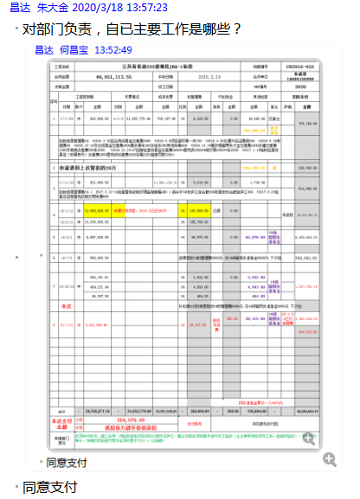
 |  |  |  |  |  |  |  |  |  |  | 556.38 |  |  | 443.62
 |  |  |  |  |  |  |  |  |  |  | 350.00
 |  |  |  |  |  |  |  |  |  |  | 25.46

 |  |  |  |  |  |  |  |  |  |  |  |  |  |  |  | 480
 |  |  |  |  |  |  |  |  |  |  |  |  |  |  |  | 300
 |  |  |  |  |  |  |  |  |  |  |  |  |  |  |  | 300
 |  |  |  |  |  |  |  |  |  |  |  |  |  |  |  | 650

3030-（8）
工程款支付证书 |  |  |  |  |  |  |  |  |  |  |  |  |  |  |  |  | 本次
工程名称 |  | 江苏省省道233建湖段JHA-1标段 |  |  |  |  |  |  |  |  |  | 档案编号 |  | CD2016-022
合同金额 |  | 44,651,113.55 |  |  |  |  | 中标日期 | 2016.2.19 |  |  |  | 合作单位 |  | 朱成祥18605155999 |  |  | CD2016-022 | 26 | 3030 | 江苏省省道223建湖段JHA-1标段 | 2016.2.19 | 44651113.55 | 何昌宝 | 盐城市 建湖县 | 傅俊逸18552075677 | 朱成祥18605155999 | 中标项目，中标通知书、施工合同和投资原件均在庐江 | √
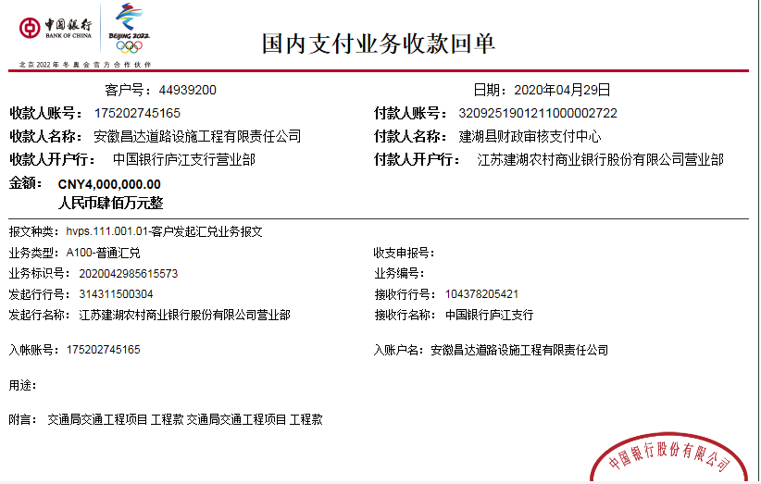
决算金额 |  |  |  |  |  |  | 竣工日期 |  |  |  |  | ERP编号 |  | 3030
序号 | 工程款到账 |  |  | 周转金 | 开票情况 |  | 成本发票 | 扣管理费 |  | 代扣税金 |  | 其他扣款 |  | 实际支付
 | 日期 | 账户 | 金额 | 金额 | 日期 | 金额 | 金额 | 比例 | 金额 | 税率 | 金额 | 金额 | 备注 | 户名 | 金额
1 | 2017-01-24 | 中 | 622,000.00 |  | 2016-04-19 | 31,255,779.48 | 720,187.00 | 1% | 6,220.00 |  | 0.00 | 40,600.00 | 见备注 |  | 375,180.00
 |  |  |  |  |  |  |  |  |  |  |  | 200,000.00 | 税金 暂扣
 | 扣除进度管理费1% +2016.3.30签合同何昌宝出差费2000 +2016.5.5项目部印章一枚150 +2016.4.26办理外经证费用500 +2016.5.16快递费50 +2016.12.10开会何昌宝出差费2000聂永青车300许挺车300其他车餐400 +2016.12.19营改增宣贯朱大金出差费1000孙健出差费1000齐亮亮出差费500车2000 +2016.12.24-27迎接检查何昌宝出差费2000*4詹克武2000*4胡文明1000*4车2200 +2017.1.18临时检查何昌宝（张居田代）出差费2000詹克武出差费2000车餐2200超速罚款2000；

2 | 申请退回上次暂扣的20万 |  |  |  |  |  |  |  |  |  |  | -200,000.00 | 退 |  | 200,000.00

3 | 2017-11-23 | 中 | 521,000.00 |  |  |  | 11,981,192.21 | 1% | 5,210.00 |  | 0.00 | 1,730.00 |  |  | 514,060.00 | 514060 | 446511.1355
 | 扣除进度管理费1% ； 2017.3.12-14检查詹克武胡文明盐城宿餐480 ；皖ACD748车庐江至合肥300张居田车合肥至庐江300 +2017.8.23检查后回程詹克武胡文明车费650 |  |  |  |  |  |  |  |  |  |  |  |  |  |  |  | 446511

4 | 2018-02-12 | 中 |  | 10,000,000.00 | 保理公司贷款，2019.2已还300万 |  |  | 1% | 100,000.00 |  | 0.00 |  |  | 朱成祥 | 25,413,300.00
 | 2018-02-13 | 中 | 15,670,000.00 |  |  |  |  | 1% | 156,700.00

5 | 2019-02-02 | 中 | 6,567,000.00 |  |  |  |  | 1% | 65,670.00 |  | 0.00 | 65,670.00 | 1%预留损失准备金 |  | 6,435,660.00

6 | 2019-07-09 | 中 | 500,000.00 |  |  |  |  | 进度款的1%的管理费5000元 及1%预留损失准备金5000元 下次扣 |  |  |  |  |  |  | 500,000.00 | 76159
 |  |  |  |  |  |  |  |  |  |  |  |  |  |  |  |  |  |  |  | 327604
7 | 2019-10-10 | 中 | 593,151.61 |  |  |  |  | 1% | 5,932.00 |  | 0.00 | 5,932.00 | 1%预留损失准备金 |  | 1,027,793.14
 |  |  | 409,231.94 |  |  |  |  | 1% | 4,093.00 |  |  | 4,093.00
 |  |  | 46,387.59 |  |  |  |  | 1% | 464.00 |  |  | 464.00 |  |  |  |  | 退第4次的贷款管理费
 |  |  |  |  |  |  |  | 补扣第6次的进度款的1%的管理费5000元 及1%预留损失准备金5000元 下次扣
8 | 2020-01-22 | 中 | 3,831,500.00 |  |  |  |  | 1% | 38,315.00 |  |  | 38,315.00 | 1%预留损失准备金 | 20.1.23已付保理费 | 3,500,000.00
 |  |  |  |  |  |  |  |  |  |  |  | 300.00 | 财务手续费 | 保理费 | 254,570.00

9 | 2020-04-29 | 中 | 4,000,000.00 |  |  |  |  |  |  |  |  | 200.00 | 手续费 | 付保理 | 1,539,005.15
本次支付金额 |  |  |  |  |  |  |  |  |  |  |  |  |  |  |  |  | 2049000 |  |  | 2460994.85
10 | 2020-05-07 |  |  |  |  |  |  | 1% | 45,000.00 |  | 0.00 | 45,000.00 | 1%预留损失准备金 | 劳务 | 2,049,000.00 | 葛凤萍30万，季益华30万，葛凤华30万，代兴民249000，蔡星30万，柏金芳30万，王刚30万 |  |  |  | 2380994.85
 |  |  |  |  |  |  |  |  | 第六次补扣的管理费和1%预留损失准备金 |  |  | 800.00 | 转账费 | 朱成祥 | 320,994.85 |  |  |  |  | 249000

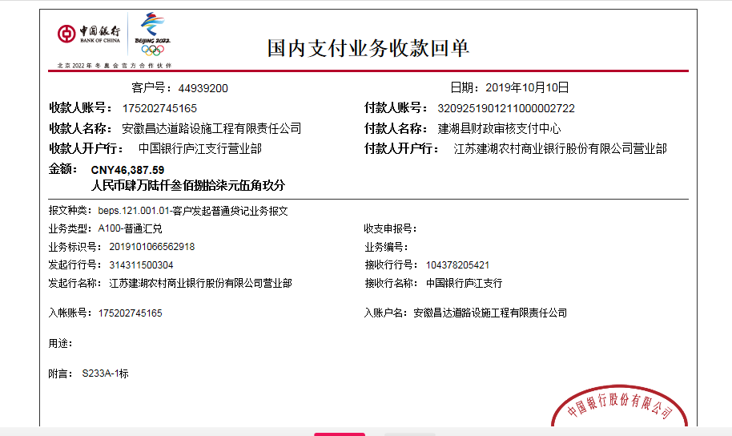
 |  |  |  |  |  |  |  |  |  |  |  |  |  |  |  |  | 2370194.85
 |  |  |  |  |  |  |  |  |  |  | 损失准备金累计：159474元 |  |  |  |  |  | 11,890,842.41
合计 |  | - | 32,760,271.14 | 10,000,000.00 | - | 31,255,779.48 | 12,701,379.21 | - | 427,604.00 | - | 0.00 | 203,104.00 | - |  | 42,129,563.14 |  | 0.73
本次支付金额 |  | 小写 | 2,369,994.85 |  |  |  |  | 支付账号 |  | 详见委托支付函 |  |  |  |  |  |  | 1504491.66
 |  | 大写 | 2369994.85
申请部门 意见 |  | 此项目中标书、施工合同、预验收报告及投资协议原件在庐江。截止日前此项目暂未进行竣工验收（业主等其他标段完工后一起组织验收），暂未进行审计。领用的项目部方章及私刻印章于2019.4.2已销毁。
 |  |  |  |  |  |  |  |  |  |  |  |  |  |  |  |  | 556.379314
 |  |  |  |  |  |  |  |  |  |  |  |  |  |  |  |  | 350
 |  |  |  |  |  |  |  |  |  |  |  |  |  |  |  |  | 25.4570
 |  |  |  |  |  |  |  |  |  |  |  |  |  |  |  |  | 153.900515

 |  |  |  |  |  |  |  |  |  |  |  | 还贷款（万） |  |  | 1000
 |  |  |  |  |  |  |  |  |  |  | 2019.2 | 300 | 自转
 |  |  |  |  |  |  |  |  |  |  | 2019.5 | 103.6 | 自转
 |  |  |  |  |  |  |  |  |  |  | 2019.7 | 50.00 | 工程款
 |  |  |  |  |  |  |  |  |  |  | 2019.10 | 102.78 | 工程款

 |  |  |  |  |  |  |  |  |  |  |  | 556.38 |  |  | 443.62
 |  |  |  |  |  |  |  |  |  |  |  | 350.00
 |  |  |  |  |  |  |  |  |  |  |  | 25.46
 |  |  |  |  |  |  |  |  |  |  |  | 1,539,005.15

 |  |  |  |  |  |  |  |  |  |  |  |  |  |  |  |  | 480
 |  |  |  |  |  |  |  |  |  |  |  |  |  |  |  |  | 300
 |  |  |  |  |  |  |  |  |  |  |  |  |  |  |  |  | 300
 |  |  |  |  |  |  |  |  |  |  |  |  |  |  |  |  | 650

9
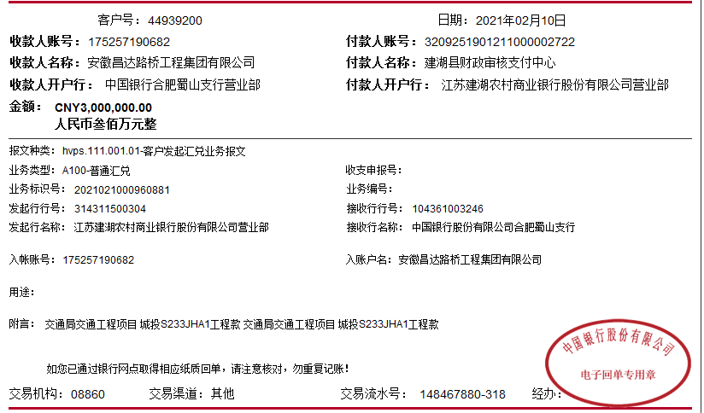
工程款支付证书 |  |  |  |  |  |  |  |  |  |  |  |  |  |  |  |  | 本次
工程名称 |  | 江苏省省道233建湖段JHA-1标段 |  |  |  |  |  |  |  |  |  | 档案编号 |  | CD2016-022
合同金额 |  | 44,651,113.55 |  |  |  |  | 中标日期 | 2016.2.19 |  |  |  | 合作单位 |  | 朱成祥18605155999、代兴亮13305119900 |  |  | CD2016-022 | 26 | 3030 | 江苏省省道223建湖段JHA-1标段 | 2016.2.19 | 44651113.55 | 何昌宝 | 盐城市 建湖县 | 傅俊逸18552075677 | 朱成祥18605155999 | 中标项目，中标通知书、施工合同和投资原件均在庐江 | √
决算金额 |  | 40,292,934.61 |  |  |  |  | 竣工日期 |  |  |  |  | ERP编号 |  | 3030
序号 | 工程款到账 |  |  | 周转金 | 开票情况 |  | 成本发票 | 扣管理费 |  | 代扣税金 |  | 其他扣款 |  | 实际支付
 | 日期 | 账户 | 金额 | 金额 | 日期 | 金额 | 金额 | 比例 | 金额 | 税率 | 金额 | 金额 | 备注 | 户名 | 金额
1 | 2017-01-24 | 中 | 622,000.00 |  | 2016-04-19 | 31,255,779.48 | 720,187.00 | 1% | 6,220.00 |  | 0.00 | 40,600.00 | 见备注 | 江苏骄阳 | 375,180.00
 |  |  |  |  |  |  |  |  |  |  |  | 200,000.00 | 税金 暂扣
 | 扣除进度管理费1% +2016.3.30签合同何昌宝出差费2000 +2016.5.5项目部印章一枚150 +2016.4.26办理外经证费用500 +2016.5.16快递费50 +2016.12.10开会何昌宝出差费2000聂永青车300许挺车300其他车餐400 +2016.12.19营改增宣贯朱大金出差费1000孙健出差费1000齐亮亮出差费500车2000 +2016.12.24-27迎接检查何昌宝出差费2000*4詹克武2000*4胡文明1000*4车2200 +2017.1.18临时检查何昌宝（张居田代）出差费2000詹克武出差费2000车餐2200超速罚款2000；

2 | 申请退回上次暂扣的20万 |  |  |  |  |  |  |  |  |  |  | -200,000.00 | 退 | 朱成祥 | 200,000.00

3 | 2017-11-23 | 中 | 521,000.00 |  |  |  | 11,981,192.21 | 1% | 5,210.00 |  | 0.00 | 1,730.00 |  | 朱成祥 | 514,060.00 | 514060 | 446511.1355
 | 扣除进度管理费1% ； 2017.3.12-14检查詹克武胡文明盐城宿餐480 ；皖ACD748车庐江至合肥300张居田车合肥至庐江300 +2017.8.23检查后回程詹克武胡文明车费650 |  |  |  |  |  |  |  |  |  |  |  |  |  |  |  | 446511

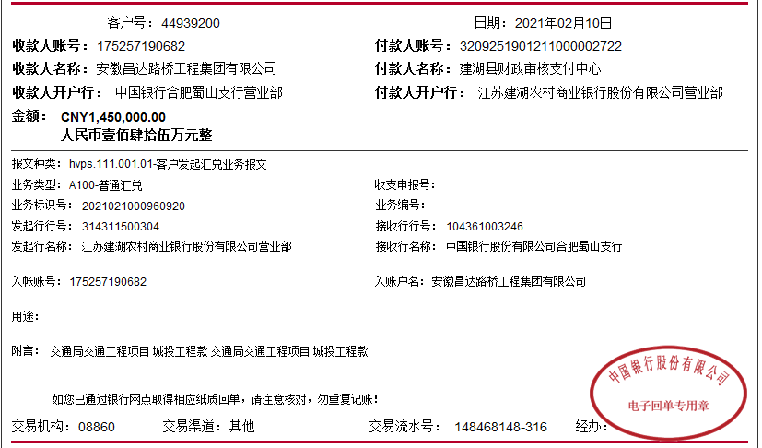
4 | 2018-02-12 | 中 |  | 10,000,000.00 | 保理公司贷款，2019.2已还300万 |  |  | 1% | 100,000.00 |  | 0.00 |  |  | 朱成祥 | 25,413,300.00
 | 2018-02-13 | 中 | 15,670,000.00 |  |  |  |  | 1% | 156,700.00

5 | 2019-02-02 | 中 | 6,567,000.00 |  |  |  |  | 1% | 65,670.00 |  | 0.00 | 65,670.00 | 1%预留损失准备金 | 朱成祥 | 2,399,660.00
 |  |  |  | -3,000,000.00 | 保理费
 |  |  |  | -1,036,000.00 | 保理费
6 | 2019-07-09 | 中 | 500,000.00 | -500,000.00 | 保理费 |  |  | 进度款的1%的管理费5000元 及1%预留损失准备金5000元 下次扣 |  |  |  |  |  |  |  | 76159
 |  |  |  |  |  |  |  |  |  |  |  |  |  |  |  |  |  |  |  | 327604
7 | 2019-10-10 | 中 | 593,151.61 | -1,027,793.14 | 保理费 |  |  | 1% | 5,932.00 |  | 0.00 | 5,932.00 | 1%预留损失准备金
 |  |  | 409,231.94 |  |  |  |  | 1% | 4,093.00 |  |  | 4,093.00
 |  |  | 46,387.59 |  |  |  |  | 1% | 464.00 |  |  | 464.00 |  |  |  |  | 退第4次的贷款管理费
 |  |  |  |  |  |  |  | 补扣第6次的进度款的1%的管理费5000元 及1%预留损失准备金5000元 下次扣
8 | 2020-01-22 | 中 | 3,831,500.00 | -3,500,000.00 | 保理费 |  |  | 1% | 38,315.00 |  |  | 38,315.00 | 1%预留损失准备金
 |  |  |  | -254,570.00 | 保理费 |  |  |  |  |  |  | 300.00 | 财务手续费

9 | 2020-04-29 | 中 | 4,000,000.00 | -681,636.86 | 保理费 |  |  |  |  |  |  | 200.00 | 手续费 | 保理费利息 | 857,368.29
 |  |  |  |  |  |  |  |  |  |  |  |  |  |  |  |  | 2730636.86 |  |  | 3142631.71
10 | 2020-05-07 |  |  |  |  |  |  | 1% | 45,000.00 |  | 0.00 | 45,000.00 | 1%预留损失准备金 | 劳务 | 2,049,000.00 | 葛凤萍30万，季益华30万，葛凤华30万，代兴民249000，蔡星30万，柏金芳30万，王刚30万 |  |  |  | 2380994.85
 |  |  |  |  |  |  |  |  | 第六次补扣的管理费和1%预留损失准备金 |  |  | 800.00 | 转账费 | 朱成祥 | 320,994.85 |  |  |  |  | 249000
11 | 2021-02-10 | 中 | 3,000,000.00 |  |  |  |  | 1% | 18,907.14 |  | 0.00 | 1,500.00 | 转账费 | 劳务 | 4,200,000.00
 |  |  | 1,450,000.00 |  |  |  |  |  | 全部管理费 |  |  | 500.00 | 外经证 | 劳务 | 229,092.86
 |  |  |  |  |  |  |  |  |  |  |  |  |  |  |  |  | 175731.43

 |  |  |  |  |  |  |  |  |  |  |  |  |  |  |  |  | 2370194.85
 |  |  |  |  |  |  |  |  |  |  | 损失准备金累计：159474元 |  |  |  |  |  | 7,440,842.41
合计 |  | - | 37,210,271.14 | 0.00 | - | 31,255,779.48 | 12,701,379.21 | - | 446,511.14 | - | 0.00 | 205,104.00 | - |  | 36,558,656.00 |  | 0.83
本次支付金额 |  | 小写 | 4,429,092.86 |  |  |  |  | 支付账号 |  | 详见委托支付函 |  |  |  |  |  |  | 5954491.66
 |  | 大写 | 4429092.86
申请部门 意见 |  | 此项目中标书、施工合同、预验收报告及投资协议原件在庐江。截止日前此项目暂未进行竣工验收（业主等其他标段完工后一起组织验收），暂未进行审计。领用的项目部方章及私刻印章于2019.4.2已销毁。
 |  |  |  |  |  |  |  |  |  |  |  |  |  |  |  |  | 556.379314
 |  |  |  |  |  |  |  |  | 446,511.14 |  |  |  |  |  |  |  | 350
 |  |  |  |  |  |  |  |  | 0.00 |  |  |  |  |  |  |  | 25.4570
 |  |  |  |  |  |  |  |  |  |  |  |  |  |  |  |  | 153.900515

 |  |  |  |  |  |  |  |  |  |  |  | 还贷款（万） |  |  | 1000
 |  |  |  |  |  |  |  |  |  |  | 2019.2 | 300 | 自转
 |  |  |  |  |  |  |  |  |  |  | 2019.5 | 103.6 | 自转
 |  |  |  |  |  |  |  |  |  |  | 2019.7 | 50.00 | 工程款
 |  |  |  |  |  |  |  |  |  |  | 2019.10 | 102.78 | 工程款

 |  |  |  |  |  |  |  |  |  |  |  | 556.38 |  |  | 443.62
 |  |  |  |  |  |  |  |  |  |  |  | 350.00
 |  |  |  |  |  |  |  |  |  |  |  | 25.46
 |  |  |  |  |  |  |  |  |  |  |  | 1,539,005.15

 |  |  |  |  |  |  |  |  |  |  |  |  |  |  |  |  | 480
 |  |  |  |  |  |  |  |  |  |  |  |  |  |  |  |  | 300
 |  |  |  |  |  |  |  |  |  |  |  |  |  |  |  |  | 300
 |  |  |  |  |  |  |  |  |  |  |  |  |  |  |  |  | 650

10
工程款支付证书
工程名称 |  | 江苏省省道233建湖段JHA-1标段 |  |  |  |  |  |  |  |  |  | 档案编号 |  | CD2016-022
合同金额 |  | 44,651,113.55 |  |  |  |  | 中标日期 | 2016.2.19 |  |  |  | 合作单位 |  | 朱成祥18605155999、代兴亮13305119900 |  |  |  |  | 何昌宝 | 盐城市 建湖县 | 傅俊逸18552075677 | 朱成祥18605155999 | 中标项目，中标通知书、施工合同和投资原件均在庐江 | √
决算金额 |  | 40,292,934.61 |  |  |  |  | 竣工日期 |  |  |  |  | ERP编号 |  | 3030
序号 | 工程款到账 |  |  | 周转金 | 开票情况 |  | 成本发票 | 扣管理费 |  | 代扣税金 |  | 其他扣款 |  | 实际支付
 | 日期 | 账户 | 金额 | 金额 | 日期 | 金额 | 金额 | 比例 | 金额 | 税率 | 金额 | 金额 | 备注 | 户名 | 金额
1 | 2017-01-24 | 中 | 622,000.00 |  | 2016-04-19 | 31,255,779.48 | 720,187.00 | 1% | 6,220.00 |  | 0.00 | 40,600.00 | 见备注 | 江苏骄阳 | 375,180.00
 |  |  |  |  |  |  |  |  |  |  |  | 200,000.00 | 税金 暂扣
 | 扣除进度管理费1% +2016.3.30签合同何昌宝出差费2000 +2016.5.5项目部印章一枚150 +2016.4.26办理外经证费用500 +2016.5.16快递费50 +2016.12.10开会何昌宝出差费2000聂永青车300许挺车300其他车餐400 +2016.12.19营改增宣贯朱大金出差费1000孙健出差费1000齐亮亮出差费500车2000 +2016.12.24-27迎接检查何昌宝出差费2000*4詹克武2000*4胡文明1000*4车2200 +2017.1.18临时检查何昌宝（张居田代）出差费2000詹克武出差费2000车餐2200超速罚款2000；

2 | 申请退回上次暂扣的20万 |  |  |  |  |  |  |  |  |  |  | -200,000.00 | 退 | 朱成祥 | 200,000.00

3 | 2017-11-23 | 中 | 521,000.00 |  |  |  | 11,981,192.21 | 1% | 5,210.00 |  | 0.00 | 1,730.00 |  | 朱成祥 | 514,060.00
 | 扣除进度管理费1% ； 2017.3.12-14检查詹克武胡文明盐城宿餐480 ；皖ACD748车庐江至合肥300张居田车合肥至庐江300 +2017.8.23检查后回程詹克武胡文明车费650

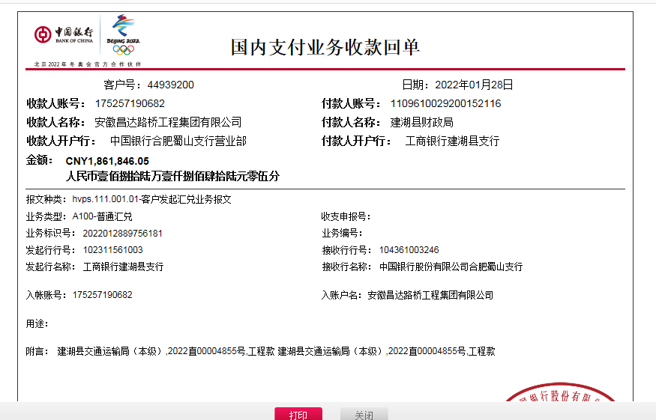
4 | 2018-02-12 | 中 |  | 10,000,000.00 | 保理公司贷款，2019.2已还300万 |  |  | 1% | 100,000.00 |  | 0.00 |  |  | 朱成祥 | 25,413,300.00
 | 2018-02-13 | 中 | 15,670,000.00 |  |  |  |  | 1% | 156,700.00

5 | 2019-02-02 | 中 | 6,567,000.00 |  |  |  |  | 1% | 65,670.00 |  | 0.00 | 65,670.00 | 1%预留损失准备金 | 朱成祥 | 2,399,660.00
 |  |  |  | -3,000,000.00 | 保理费
 |  |  |  | -1,036,000.00 | 保理费
6 | 2019-07-09 | 中 | 500,000.00 | -500,000.00 | 保理费 |  |  | 进度款的1%的管理费5000元 及1%预留损失准备金5000元 下次扣 |  |  |  |  |  |  |  | 76159
 |  |  |  |  |  |  |  |  |  |  |  |  |  |  |  |  |  | 327604
7 | 2019-10-10 | 中 | 593,151.61 | -1,027,793.14 | 保理费 |  |  | 1% | 5,932.00 |  | 0.00 | 5,932.00 | 1%预留损失准备金
 |  |  | 409,231.94 |  |  |  |  | 1% | 4,093.00 |  |  | 4,093.00
 |  |  | 46,387.59 |  |  |  |  | 1% | 464.00 |  |  | 464.00 |  |  |  |  | 退第4次的贷款管理费
 |  |  |  |  |  |  |  | 补扣第6次的进度款的1%的管理费5000元 及1%预留损失准备金5000元 下次扣
8 | 2020-01-22 | 中 | 3,831,500.00 | -3,500,000.00 | 保理费 |  |  | 1% | 38,315.00 |  |  | 38,315.00 | 1%预留损失准备金
 |  |  |  | -254,570.00 | 保理费 |  |  |  |  |  |  | 300.00 | 财务手续费

9 | 2020-04-29 | 中 | 4,000,000.00 | -681,636.86 | 保理费 |  |  |  |  |  |  | 200.00 | 手续费 | 保理费利息 | 857,368.29
 |  |  |  |  |  |  |  |  |  |  |  |  |  |  |  |  | 2730636.86 | 3142631.71
10 | 2020-05-07 |  |  |  |  |  |  | 1% | 45,000.00 |  | 0.00 | 45,000.00 | 1%预留损失准备金 | 劳务 | 2,049,000.00 | 葛凤萍30万，季益华30万，葛凤华30万，代兴民249000，蔡星30万，柏金芳30万，王刚30万 |  | 2380994.85
 |  |  |  |  |  |  |  |  | 第六次补扣的管理费和1%预留损失准备金 |  |  | 800.00 | 转账费 | 朱成祥 | 320,994.85 |  |  | 249000
11 | 2021-02-10 | 中 | 3,000,000.00 |  |  |  |  | 1% | 18,907.14 |  | 0.00 | 1,500.00 | 转账费 | 劳务 | 4,200,000.00
 |  |  | 1,450,000.00 |  |  |  |  |  | 全部管理费 |  |  | 500.00 | 外经证 | 劳务 | 229,092.86
12 | 2022-01-28 | 中 | 1,861,846.05 |  |  |  |  |  |  |  | 915.32 | 500.00 | 外经证 | 劳务 | 1,800,000.00 | 柏瑞军30万，戴强30万，陈会30万，蔡青梅70907.14，蔡星30万，代兴民30万，蔡汉兵30万
 |  |  |  |  |  |  |  |  |  |  |  | 650.00 | 转账费
 |  |  |  |  |  |  |  |  |  |  |  |  |  |  |  |  | 1859780.73
 |  |  |  |  |  |  |  |  |  |  | 损失准备金累计：159474元 |  |  |  |  |  | 59,780.73
合计 |  | - | 39,072,117.19 | 0.00 | - | 31,255,779.48 | 12,701,379.21 | - | 446,511.14 | - | 915.32 | 206,254.00 | - |  | 38,358,656.00
本次支付金额 |  | 小写 | 1,800,000.00 |  |  |  |  | 支付账号 |  | 详见委托支付函
 |  | 大写 | 1800000
申请部门 意见 |  | 此项目中标书、施工合同、预验收报告及投资协议原件在庐江。截止日前此项目暂未进行竣工验收（业主等其他标段完工后一起组织验收），暂未进行审计。领用的项目部方章及私刻印章于2019.4.2已销毁。
 |  |  |  |  |  |  |  |  |  |  |  |  |  |  |  |  | 556.379314
 |  |  |  |  |  |  |  |  | 446,511.14 |  |  |  |  |  |  |  | 350
 |  |  |  |  |  |  |  |  | 0.00 |  |  |  |  |  |  |  | 25.4570
 |  |  |  |  |  |  |  |  |  |  |  |  |  |  |  |  | 153.900515

 |  |  |  |  |  |  |  |  |  |  |  | 还贷款（万） |  |  | 1000
 |  |  |  |  |  |  |  |  |  |  | 2019.2 | 300 | 自转
 |  |  |  |  |  |  |  |  |  |  | 2019.5 | 103.6 | 自转
 |  |  |  |  |  |  |  |  |  |  | 2019.7 | 50.00 | 工程款
 |  |  |  |  |  |  |  |  |  |  | 2019.10 | 102.78 | 工程款

 |  |  |  |  |  |  |  |  |  |  |  | 556.38 |  |  | 443.62
 |  |  |  |  |  |  |  |  |  |  |  | 350.00
 |  |  |  |  |  |  |  |  |  |  |  | 25.46
 |  |  |  |  |  |  |  |  |  |  |  | 1,539,005.15

 |  |  |  |  |  |  |  |  |  |  |  |  |  |  |  |  | 480
 |  |  |  |  |  |  |  |  |  |  |  |  |  |  |  |  | 300
 |  |  |  |  |  |  |  |  |  |  |  |  |  |  |  |  | 300
 |  |  |  |  |  |  |  |  |  |  |  |  |  |  |  |  | 650

